Титульный лист
Общероссийская спортивная общественная организация "Национальная федерация бадминтона России"
Региональная общественная организация "Федерация бадминтона Республики Татарстан"

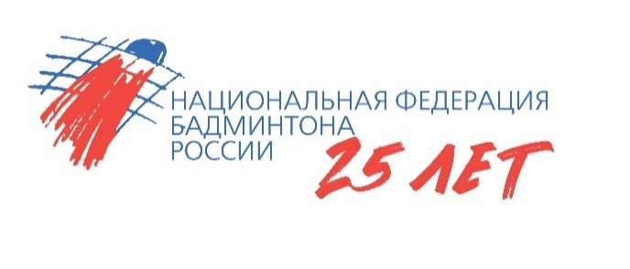

ОТЧЕТ
Главной судейской коллегии
о проведении
Соревнования среди мальчиков и девочек до 11 лет «Сабинский волан»
Всероссийская юниорская и юношеская серия ГРАН-ПРИ 2025, этапа Кубка НФБР среди мальчиков и девочек до 11 лет
0240002611Я
0240012611Я
0240022611Я
0240032611Я

27 октября - 31 октября 2025 года

п.г.т. Богатые Сабы , Республика Татарстан

